상품제안서
모두애 대나무 칫솔 (제로 웨이스트) | 상품코드: S24231

 |  |  |  |  |  |  | 02-713-8555 | www.synergygift.co.kr
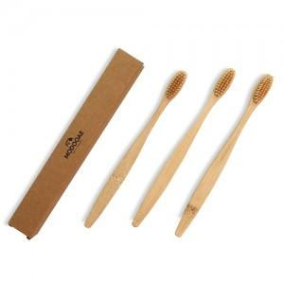

【상세/제작정보】 | 100% 생분해 대나무 칫솔

【인쇄/포장옵션】 | 레이저, 스티커 / 포장불가능

【공급단가】 | 수량 | 600~ | 1,000~ | 3,000~ | 5,000~ | 10,000~
*VAT별도 | 단가 | 510원 | 490원 | 470원 | 450원 | 440원

【상품 URL】 | https://www.synergygift.co.kr:443/src/goods_detail.php?gdno=24231

